G-1.3.
G-1.3. Gráfico de la evolución de las precipitaciones. |  | Índice

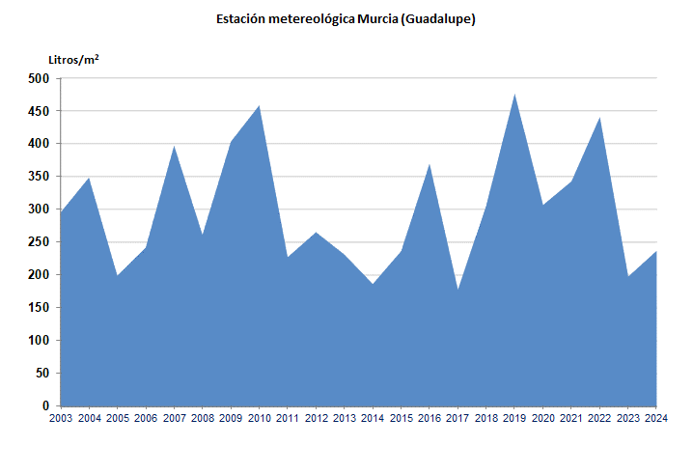

 | Precipitaciones acumuladas en el año.

 | Fuente: Agencia Estatal de Meteorología. Centro Meteorológico Territorial de Murcia

G-1.4.
G-1.4. Gráfico de las temperaturas absolutas máximas y mínimas. |  | Índice

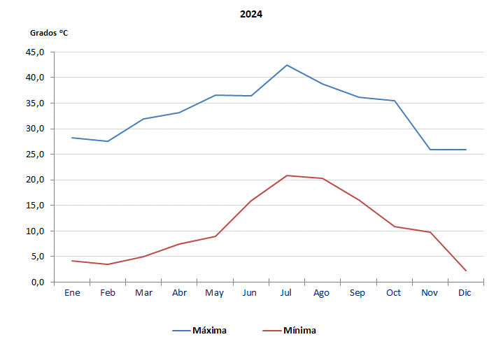

 | Fuente: Agencia Estatal de Meteorología. Centro Meteorológico Territorial de Murcia

